G1.
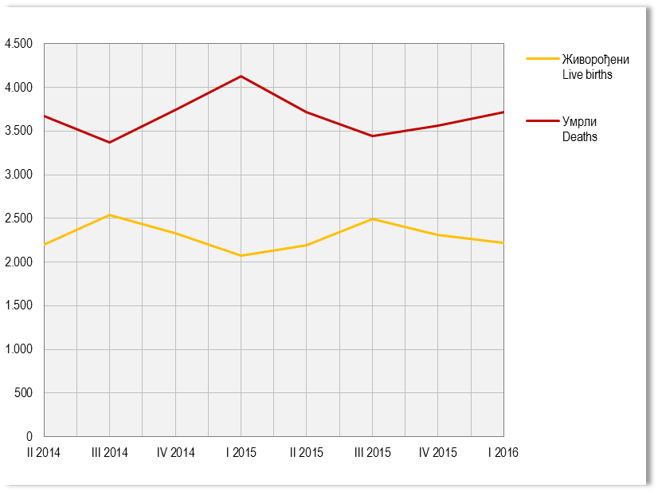
Графикон 1. Живорођени и умрли по тромјесечјима
Graph 1. Live births and deaths by quarters

G2.
Графикон 2. Просјечне бруто и нето плате, по мјесецима
Graph 2. Average gross and net wages, by month

 |  | Просјечна бруто плата Average gross wage | Просјечна нето плата Average net wage
 | мај May | 1341 | 832
 | јун Jun | 1360 | 843
 | јул Jul | 1343 | 834
 | авг Aug | 1345 | 834
 | сеп Sep | 1345 | 834
 | окт Oct | 1326 | 824
2015 | нов Nov | 1328 | 824
 | дец Dec | 1344 | 834
 | јан Jan | 1313 | 816
2016 | феб Feb | 1349 | 838
 | мар Mar | 1346 | 837
 | апр Apr | 1339 | 832
 | мај May | 1351 | 841

G3.
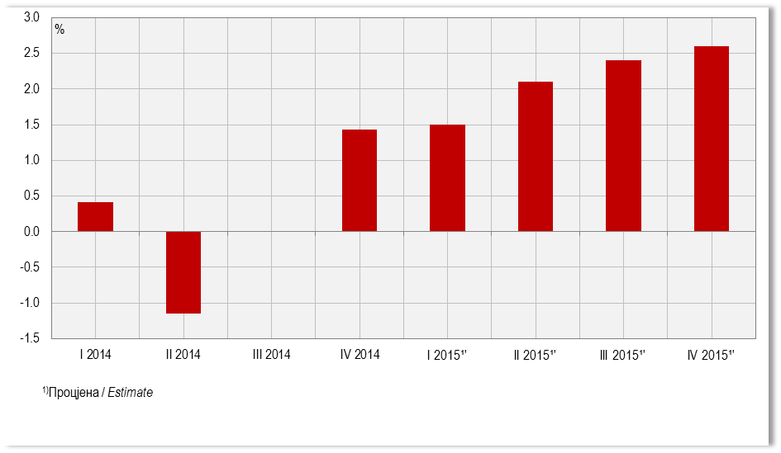
Графикон 3. Стопе реалног раста БДП-a, промјене у односу на исто тромјесечје претходне године
Graph 3. Real growth rates of GDP, changes compared to the same quarter of the previous year

G4.
Графикон 4. Индекси потрошачких цијена, исти мјесец претходне године = 100
Graph 4. Consumer price indices, same month of the previous year = 100
 |  | Индекси потрошачких цијена Consumer price indices
2015 | мај May | 99.2
 | јун Jun | 99.1
 | јул July | 98.4
 | авг Aug | 98.4
 | сеп Sep | 97.9
 | окт Oct | 97.9
 | нов Nov | 98.0
 | дец Dec | 98.4
 | јан Jan | 99.1
2016 | феб Feb | 98.7
 | мар Mar | 98.2
 | апр Apr | 98.3
 | мај May | 98.4

G5.
Графикон 5. Индекси цијена произвођача индустријских производа, исти мјесец претходне године = 100
Graph 5. Producer price indices of industrial products, same month of the previous year = 100

 |  | Индекси цијена произвођача Producer price indices
2015 | мај May | 99.6
 | јун Jun | 99.6
 | јул Jul | 99.5
 | авг Aug | 99.8
 | сеп Sep | 100.0
 | окт Oct | 100.1
 | нов Nov | 99.8
 | дец Dec | 100.0
 | јан Jan | 99.8
2016 | феб Feb | 99.7
 | мар Mar | 100.1
 | апр Apr | 100.0
 | мај May | 103.4

G6.
Графикон 6. Прикупљање крављег млијека
Graph 6. Collecting of cow’s milk

 | Прикупљање крављег млијека Collecting of cow’s milk
мај May | 7231.754448
јун Jun | 6987.983664
јул Jul | 7075.246488
авг Aug | 6880.441008
сеп Sep | 6532.973832
окт Oct | 6519.778164
нов Nov | 6409.6
дец Dec | 6585.350928
јан Jan | 6663.892616
феб Feb | 6516.440408
мар Mar | 6870.8
апр Apr | 6757.289
мај May | 7329.328312
 |  | Прикупљање крављег млијека Collecting of cow’s milk
2015 | мај May | 7231.8
 | јун Jun | 6988.0
 | јул Jul | 7075.2
 | авг Aug | 6880.4
 | сеп Sep | 6533.0
 | окт Oct | 6519.8
 | нов Nov | 6409.6
 | дец Dec | 6585.4
 | јан Jan | 6663.9
 | феб Feb | 6516.4
2016 | мар Mar | 6870.8
 | апр Apr | 6757.3
 | мај May | 7329.3

G7.
Графикон 7. Нето тежина заклане стоке и живине у клаоницама
Graph 7. Net weight of livestock and poultry slaughtered in slaughterhouses
 | Нето тежина заклане стоке Net weight of slaughtered livestock
мај May | 1628212.69
јун Jun | 1753845.16
јул Jul | 1862492.5
авг Aug | 1733294.8
сеп Sep | 1619599
окт Oct | 1511667.7
нов Nov | 1658700
дец Dec | 1721996.5
јан Jan | 1938649.7
феб Feb | 1828587.85
мар Mar | 1792740.7
апр Apr | 1800600
мај May | 1866665

 |  | Нето тежина заклане стоке Net weight of slaughtered livestock
2015 | мај May | 1628213
 | јун Jun | 1753845
 | јул Jul | 1862493
 | авг Aug | 1733295
 | сеп Sep | 1619599
 | окт Oct | 1511668
 | нов Nov | 1658700
 | дец Dec | 1721997
 | јан Jan | 1938650
 | феб Feb | 1828588
2016 | мар Mar | 1792741
 | апр Apr | 1800600
 | мај May | 1866665

G8.
Графикон 8. Индекси индустријске производње (Æ2010=100)
Graph 8. Indices of industrial production (Æ2010=100)

 |  | Изворни индекси Original indices | Десезонирани индекси Seasonally adjusted indices | Календарски прилагођени индекси Working-day adjusted indices | Тренд Trend
2012 | мај / May | 99.1 | 99.3 | 102.2 | 100.9
 | јун / Jun | 103.2 | 99.6 | 103.8 | 100.8
 | јул / Jul | 96.0 | 93.5 | 96.2 | 100.8
 | авг / Aug | 100.1 | 99.7 | 98.9 | 101.0
 | сеп / Sep | 108.8 | 106.3 | 111.1 | 101.3
 | окт / Oct | 109.4 | 100.6 | 108.0 | 101.5
 | нов / Nov | 107.6 | 99.2 | 108.3 | 101.7
 | дец / Dec | 108.1 | 102.5 | 109.9 | 101.9
2013 | јан / Jan | 90.6 | 102.1 | 94.7 | 102.2
 | феб / Feb | 88.6 | 100.3 | 88.5 | 102.5
 | мар / Mar | 98.3 | 99.8 | 99.9 | 102.8
 | апр / Apr | 107.6 | 109.5 | 108.2 | 103.3
 | мај / May | 102.6 | 102.7 | 105.8 | 103.6
 | јун / Jun | 106.5 | 105.0 | 110.2 | 103.8
 | јул / Jul | 117.5 | 110.4 | 116.1 | 104.1
 | авг / Aug | 105.1 | 106.8 | 105.3 | 104.1
 | сеп / Sep | 104.2 | 101.0 | 104.8 | 104.1
 | окт / Oct | 110.1 | 101.9 | 108.8 | 104.2
 | нов / Nov | 112.4 | 105.2 | 114.7 | 104.3
 | дец / Dec | 113.2 | 106.5 | 113.4 | 104.4
2014 | јан / Jan | 92.9 | 107.1 | 98.5 | 104.5
 | феб / Feb | 93.4 | 104.9 | 94.6 | 104.5
 | мар / Mar | 99.7 | 101.3 | 101.3 | 104.5
 | апр / Apr | 102.2 | 103.6 | 101.3 | 104.5
 | мај / May | 100.0 | 102.6 | 106.1 | 104.7
 | јун / Jun | 108.8 | 103.9 | 109.5 | 104.9
 | јул / Jul | 112.9 | 106.0 | 111.6 | 105.1
 | авг / Aug | 95.8 | 99.9 | 97.4 | 105.4
 | сеп / Sep | 115.2 | 109.8 | 114.3 | 105.9
 | окт / Oct | 117.3 | 107.9 | 115.9 | 106.2
 | нов / Nov | 113.2 | 107.8 | 117.2 | 106.5
 | дец / Dec | 112.9 | 106.3 | 111.6 | 106.8
2015 | јан / Jan | 92.0 | 109.6 | 99.0 | 107.0
 | феб / Feb | 101.4 | 109.9 | 101.2 | 107.2
 | мар / Mar | 104.8 | 103.3 | 105.0 | 107.4
 | апр / Apr | 103.0 | 106.9 | 103.7 | 107.6
 | мај / May | 109.7 | 109.4 | 114.7 | 107.9
 | јун / Jun | 115.7 | 108.2 | 114.8 | 108.2
 | јул / July | 114.7 | 107.6 | 113.3 | 108.5
 | авг / Aug | 106.4 | 110.6 | 108.2 | 108.8
 | сеп / Sep | 110.9 | 106.4 | 110.0 | 109.1
 | окт / Oct | 116.1 | 108.8 | 116.4 | 109.5
 | нов / Nov | 115.8 | 107.9 | 116.5 | 110.0
 | дец / Dec | 112.3 | 107.3 | 110.9 | 110.5
2016 | јан / Jan | 86.2 | 104.0 | 91.4 | 111.2
 | феб / Feb | 106.3 | 114.4 | 106.4 | 112.2
 | мар / Mar | 128.0 | 121.1 | 126.5 | 113.1
 | апр / Apr | 106.0 | 111.9 | 108.2 | 113.8
 | мај / May | 117.0 | 116.1 | 122.4 | 114.5

G9.
Графикон 9. Индекси производње у грађевинарству, Æ2010=100*
Graph 9. Indices of production in construction, Æ2010=100*

 |  | Изворни индекси Original indices | Десезонирани индекси Seasonally adjusted indices | Календарски прилагођени индекси Working-day adjusted indices | Тренд Trend
 | I | 71.6 | 94.1 | 72.0 | 95.1
 | II | 99.7 | 96.6 | 100.2 | 94.8
2012 | III | 107.6 | 95.5 | 108.1 | 95.9
 | IV | 106.5 | 95.9 | 107.1 | 94.3
 | I | 67.4 | 87.1 | 67.7 | 88.6
 | II | 88.0 | 89.7 | 88.5 | 91.0
2013 | III | 99.2 | 91.6 | 99.8 | 91.0
 | IV | 98.3 | 91.7 | 98.8 | 93.5
 | I | 80.6 | 93.2 | 81.0 | 91.8
 | II | 97.6 | 97.3 | 98.1 | 97.1
2014 | III | 101.8 | 96.7 | 102.3 | 95.9
 | IV | 102.7 | 97.1 | 103.3 | 97.6
 | I | 89.1 | 95.9 | 89.1 | 94.2
 | II | 94.6 | 94.9 | 94.6 | 95.1
2015 | III | 97.2 | 94.2 | 97.2 | 94.8
 | IV | 100.1 | 93.9 | 100.1 | 93.5
2016 | I | 83.5 | 92.3 | 83.5 | 93.3

G10.
Графикон 10. Извоз и увоз
Graph 10. Export and import

 | мај May | јун Jun | јул Jul | авг Aug | сеп Sep | окт Oct | нов Nov | дец Dec | јан Jan | феб Feb | мар Mar | апр Apr | мај May
Извоз Export | 207541 | 238678 | 243048 | 201596 | 237628 | 240795 | 202399 | 146158 | 183779 | 211524 | 239782 | 228100 | 233872
Увоз Import | 393112 | 372846 | 442035 | 336534 | 390519 | 397166 | 346318 | 288270 | 227697 | 326706 | 352510 | 406283 | 312920
Извоз Export | 207541 | 238678 | 243048 | 201596 | 237628 | 240795 | 202399 | 146158 | 183779 | 211524 | 239782 | 228100 | 233872
Негативни биланс робне размјене Negative balance of trade | 185570 | 134168 | 198987 | 134938 | 152892 | 156370 | 143919 | 142112 | 43918 | 115182 | 112728 | 178182 | 79048

G11.
Графикон 11. Земље најважнији партнери у извозу, мај 2016.
Graph 11. Export by main partner country, May 2016

 | Извоз Export
Италија Italy | 43817
Њемачка Germany | 28345
Србија Serbia | 28067
Словенија Slovenia | 22116
Хрватска Croatia | 20961
Аустрија Austria | 20179
Русија Russian Federation | 2054

G12.
Графикон 12. Земље најважнији партнери у увозу, мај 2016.
Graph 12. Import by main partner country, May 2016

 | Увоз Import
Србија Serbia | 60566
Италија Italy | 48175
Њемачка Germany | 26991
Словенија Slovenia | 17911
Русија Russian Federation | 17112
Хрватска Croatia | 15213
Аустрија Austria | 9856

G13.
Графикон 13. Индекси промета у трговини на мало,Æ2014=100
Graph 13. Indices of turnover in retail trade, Æ2014=100

 |  | Храном, пићем и дуванским производимау неспецијализованим продавницама Of food, beverages and tobacco in non-specialised stores | Храном, пићем и дуванским производима у специјализовaним продавницама Оf food, beverages and tobacco in specialised stores | Моторним горивима у специјализованим продавницама Of motor fuels in specialised stores | Остала Other
 | мај May | 104.4 | 83.9 | 100.4 | 110.0
 | јун Jun | 102.2 | 79.8 | 102.3 | 110.2
 | јул Jul | 112.7 | 92.7 | 125.8 | 107.9
2015 | авг Aug | 116.5 | 93.9 | 127.7 | 112.8
 | сеп Sep | 105.1 | 71.1 | 110.4 | 106.0
 | окт Oct | 108.4 | 68.6 | 102.1 | 111.4
 | нов Nov | 106.9 | 63.8 | 95.0 | 95.9
 | дец Dec | 118.5 | 76.4 | 95.1 | 105.5
 | јан Jan | 99.3 | 92.7 | 79.1 | 83.9
 | феб Feb | 92.4 | 84.3 | 74.7 | 93.5
2016 | мар Mar | 109.3 | 98.2 | 90.6 | 110.7
 | апр Apr | 123.9 | 117.1 | 95.9 | 126.4
 | мај May | 113.2 | 115.9 | 92.6 | 111.6

G14.
Графикон 14. Индекси ноћења туриста, укупно
Graph 14.Tourist night indices, total

 |  | Индекси ноћења туриста Tourist night indices
2015 | мај May | 115.7
 | јун Jun | 110.1
 | јул Jul | 105.6
 | авг Aug | 117.6
 | сеп Sep | 105.5
 | окт Oct | 110.9
 | нов Nov | 87.8
 | дец Dec | 82.2
 | јан Jan | 91.5
2016 | феб Feb | 94.6
 | мар Mar | 101.3
 | апр Apr | 99.1
 | мај May | 134.2

